Árvore de Decisão
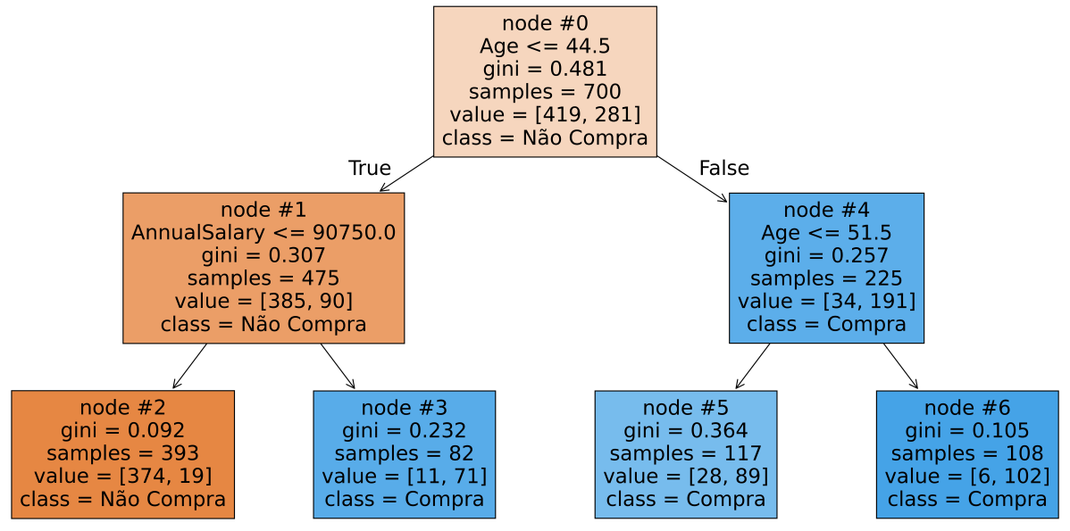
 |  |  |  | Class | N. Obs. | % Obs. | Gini |  |  |  |  | Gini Ponderado (Impurity) | Melhoria (ccp_alpha) | Variável | Importância
 |  |  | Nó 0 (Raiz) | 0 | 419 | 59.86% | 0.481
 |  |  |  | 1 | 281 | 40.14% |  |  |  |  | Nó 0 | 0.48057 | - | - | -
 |  |  |  | Total | 700 |  |  |  |  |  | Nós 1 e 4 | 0.29088 | 0.18968 | Age | 0.58427
 |  |  |  |  |  |  |  |  |  |  | Nós 2, 3 e 4 | 0.16134 | 0.12955 | AnnualSalary | 0.39904
 | Class | N. Obs. | % Obs. | Gini |  |  | Class | N. Obs. | % Obs. | Gini | Nós 2, 3, 5 e 6 | 0.15592 | 0.00542 | Age | 0.01669
Nó 1 | 0 | 385 | 81.05% | 0.307 |  | Nó 4 | 0 | 34 | 15.11% | 0.257
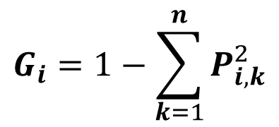
 | 1 | 90 | 18.95% |  |  |  | 1 | 191 | 84.89% |  |  |  |  | Age | 0.60096
 | Total | 475 |  |  |  |  | Total | 225 |  |  |  |  |  | AnnualSalary | 0.39904

Nó 2 | 0 | 374 | 95.17% | 0.092 |  | Nó 5 | 0 | 28 | 23.93% | 0.364
 | 1 | 19 | 4.83% |  |  |  | 1 | 89 | 76.07%
 | Total | 393 |  |  |  |  | Total | 117

Nó 3 | 0 | 11 | 13.41% | 0.232 |  | Nó 6 | 0 | 6 | 5.56% | 0.105
 | 1 | 71 | 86.59% |  |  |  | 1 | 102 | 94.44%
 | Total | 82 |  |  |  |  | Total | 108

